Sheet1
采购配置清单
序号 | 采购货物名称 | 规格或配置技术参数 | 单位 | 采购数量 | 市场单价（元） | 合计（元） | 备注 | 参考品牌型号 | 参考样式
1 | 不锈钢门拉手 | 材质：304不锈钢，孔距约15cm，如图 | 个 | 100 | 45 | 4500 | 商务需求：确定供应商后需到仓库拿样板对比确认后再全部送货。
2 | 大58锁体 | 配置：不锈钢边条+铜开叉舌+加重材料，长度约：17cm；如图。 | 个 | 100 | 38 | 3800
3 | 大50锁体 | 配置：不锈钢边条+铜开叉舌+加重材料，长度约：16cm；如图。 | 个 | 100 | 38 | 3800
4 | 旗形合页 | 材质：304不锈钢，长度约10cm，如图。 | 个 | 50 | 8 | 400 |  |  | 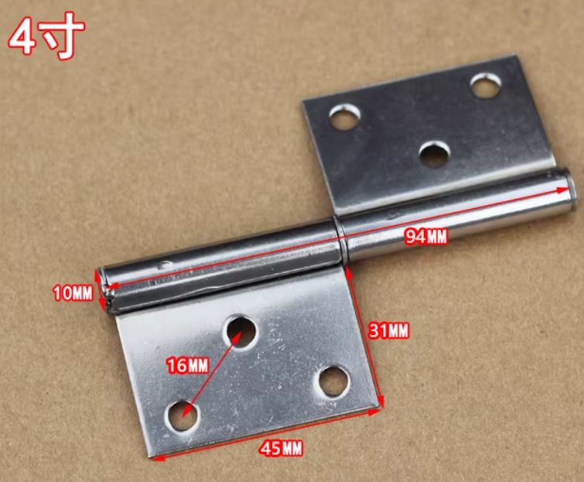
5 | 蝴蝶型圆角合页 | 材质：304不锈钢，规格约75*70mm，如图。 | 个 | 50 | 6 | 300 |  |  | 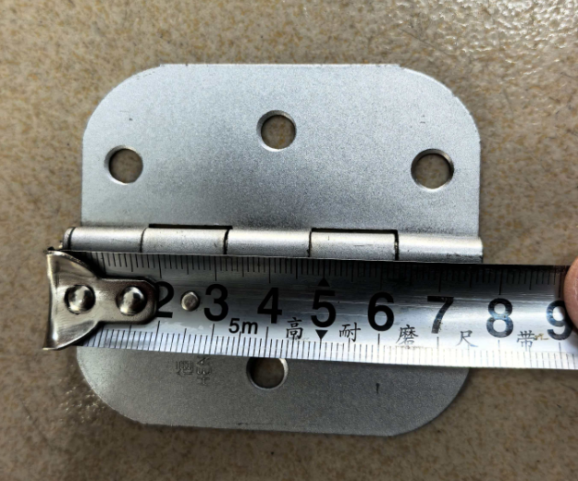
 |  | 合计 |  |  |  | 12800

